Planilha1
GP2Y0E03
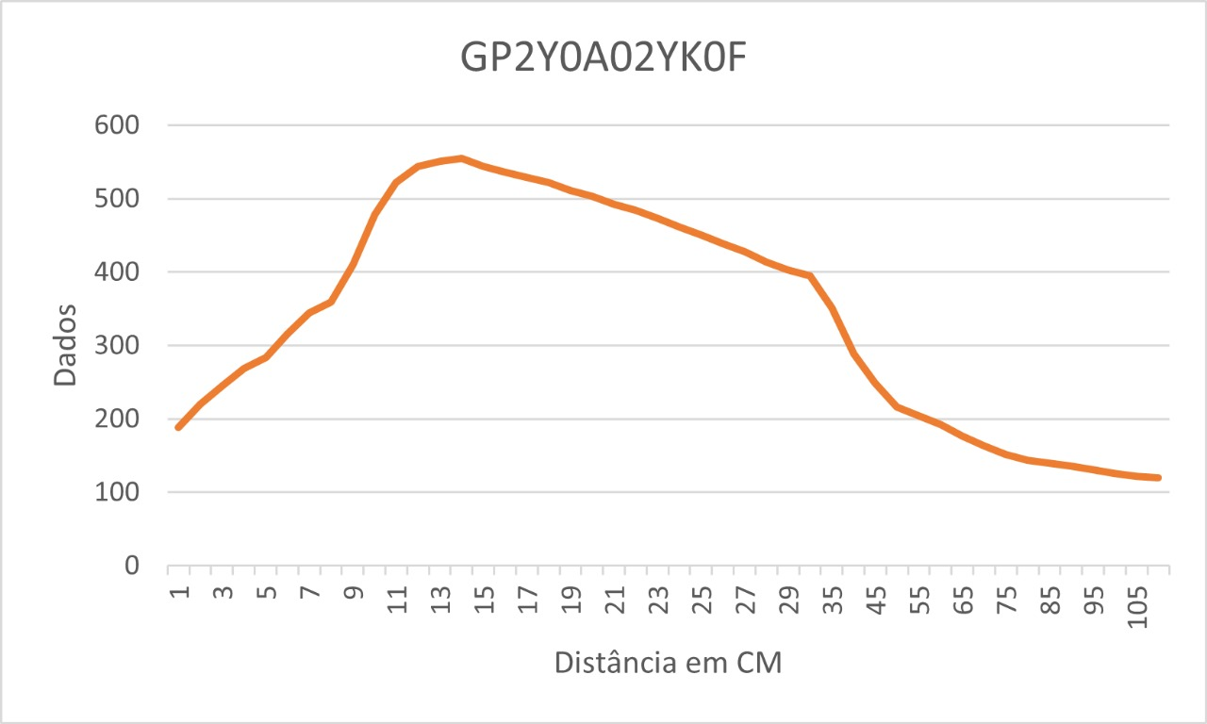
GP2Y0A02YK0F |  |  | GP2Y0A21YK0F |  |  | GP2YE03
CM | DADO | TENSÃO | CM | DADO | TENSÃO | CM | DADO
1 | 188 | 0.91886608016 | 1 | 374 | 1.8279569892 | 1 | 2306
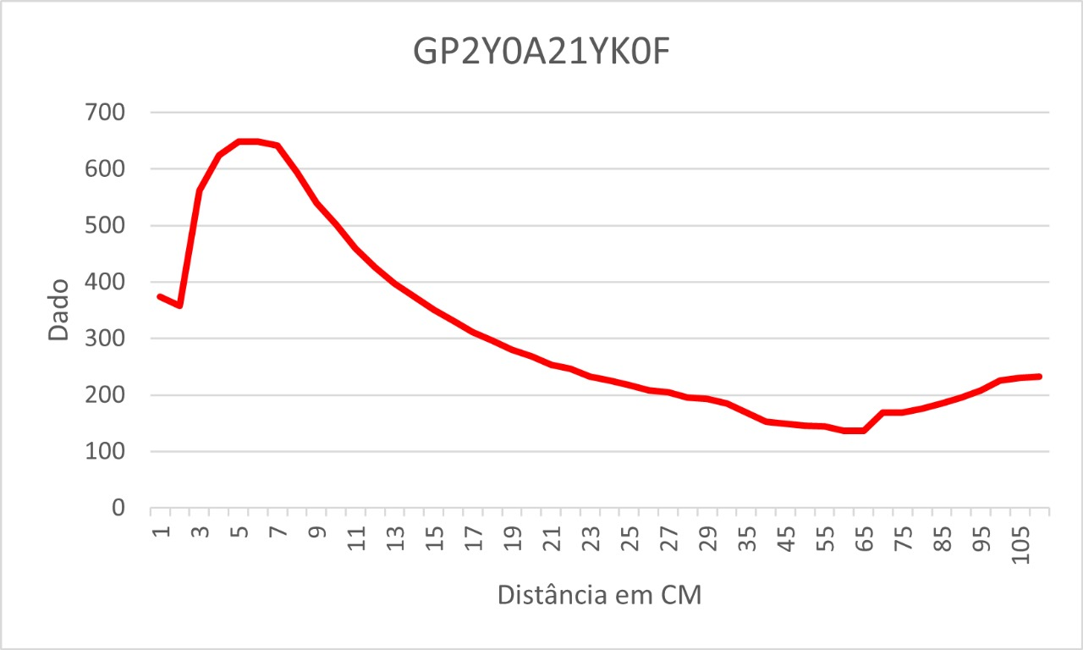
2 | 220 | 1.0752688172 | 2 | 358 | 1.7497556207 | 2 | 2307
3 | 245 | 1.1974584555 | 3 | 562 | 2.7468230694 | 3 | 65295
4 | 269 | 1.3147605083 | 4 | 624 | 3.0498533724 | 4 | 3855
5 | 284 | 1.3880742913 | 5 | 648 | 3.1671554252 | 5 | 5120
6 | 316 | 1.5444770283 | 6 | 649 | 3.1720430108 | 6 | 5901
7 | 344 | 1.6813294233 | 7 | 641 | 3.1329423265 | 7 | 6924
8 | 359 | 1.7546432063 | 8 | 594 | 2.9032258065 | 8 | 7948
9 | 410 | 2.0039100684 | 9 | 540 | 2.6392961877 | 9 | 8972
10 | 478 | 2.3362658847 | 10 | 501 | 2.4486803519 | 10 | 9999
11 | 522 | 2.5513196481 | 11 | 460 | 2.2482893451 | 11 | 11016
12 | 544 | 2.6588465298 | 12 | 426 | 2.082111437 | 12 | 12046
13 | 551 | 2.6930596285 | 13 | 397 | 1.9403714565 | 13 | 13318
14 | 555 | 2.7126099707 | 14 | 374 | 1.8279569892 | 14 | 14351
15 | 544 | 2.6588465298 | 15 | 351 | 1.715542522 | 15 | 15628
16 | 536 | 2.6197458456 | 16 | 331 | 1.6177908113 | 16 | 16904
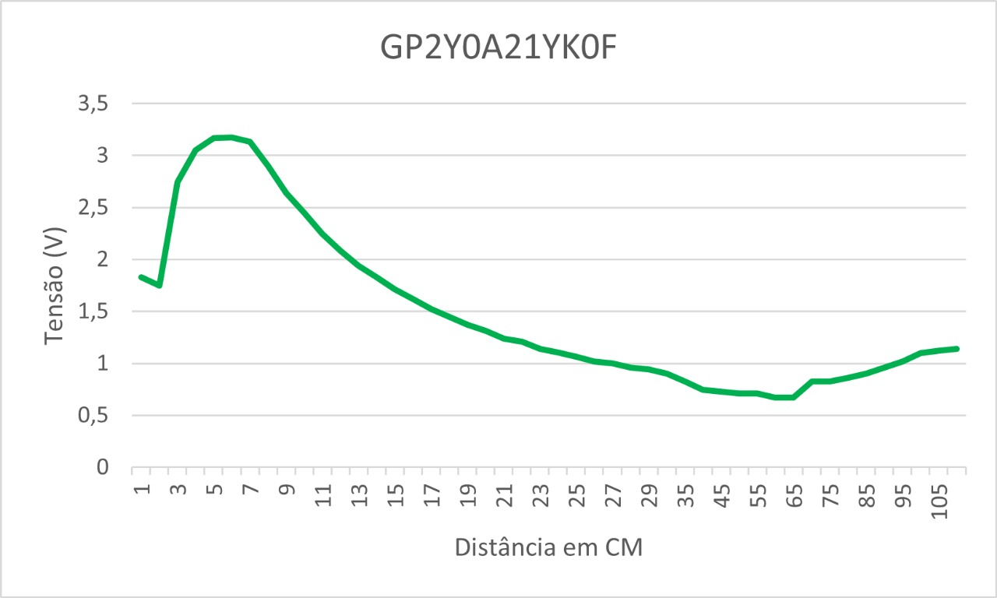
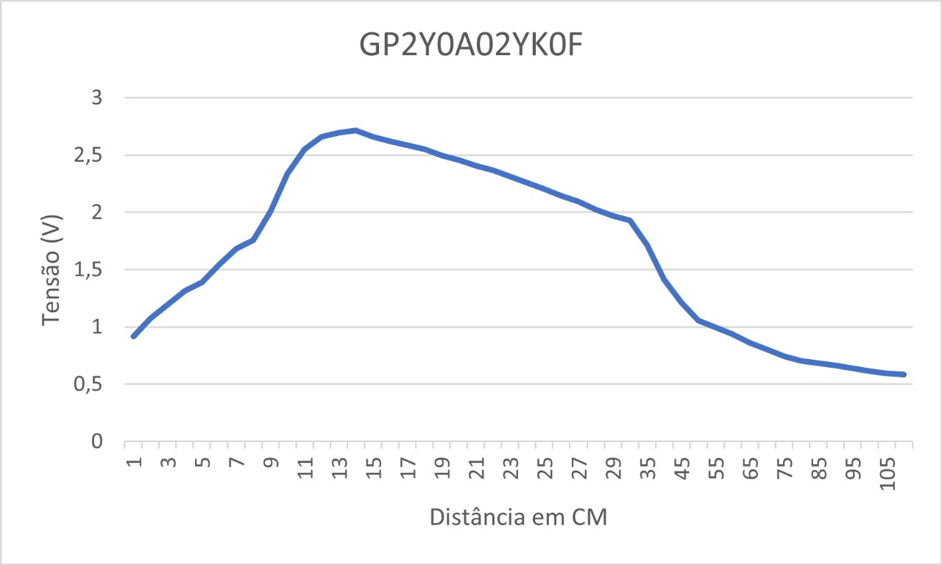
17 | 529 | 2.5855327468 | 17 | 311 | 1.5200391007 | 17 | 18191
18 | 522 | 2.5513196481 | 18 | 296 | 1.4467253177 | 18 | 19464
19 | 511 | 2.4975562072 | 19 | 280 | 1.3685239492 | 19 | 20495
20 | 503 | 2.458455523 | 20 | 269 | 1.3147605083 | 20 | 22272
21 | 492 | 2.4046920821 | 21 | 253 | 1.2365591398 | 21 | 23302
22 | 484 | 2.3655913978 | 22 | 247 | 1.2072336266 | 22 | 25101
23 | 473 | 2.311827957 | 23 | 233 | 1.1388074291 | 23 | 26383
24 | 462 | 2.2580645161 | 24 | 226 | 1.1045943304 | 24 | 29185
25 | 451 | 2.2043010753 | 25 | 218 | 1.0654936461 | 25 | 30988
26 | 439 | 2.1456500489 | 26 | 208 | 1.0166177908 | 26 | 33026
27 | 428 | 2.091886608 | 27 | 205 | 1.0019550342 | 27 | 36864
28 | 414 | 2.0234604106 | 28 | 196 | 0.95796676442 | 28 | 39431
29 | 403 | 1.9696969697 | 29 | 193 | 0.94330400782 | 29 | 40969
30 | 395 | 1.9305962854 | 30 | 185 | 0.90420332356 | 30 | 43274
35 | 351 | 1.715542522 | 35 | 169 | 0.82600195503 | 31 | 45327
GP2Y0E03
40 | 289 | 1.412512219 | 40 | 153 | 0.74780058651 | 32 | 51467
45 | 249 | 1.2170087977 | 45 | 149 | 0.72825024438 | 33 | 54537
50 | 216 | 1.0557184751 | 50 | 146 | 0.71358748778 | 34 | 59909
55 | 204 | 0.99706744868 | 55 | 145 | 0.70869990225 | 35 | 64008
60 | 192 | 0.93841642229 | 60 | 137 | 0.66959921799 | 36 | 65295
65 | 176 | 0.86021505376 | 65 | 137 | 0.66959921799 | 37 | 65295
70 | 164 | 0.80156402737 | 70 | 169 | 0.82600195503 | 38 | 65295
75 | 152 | 0.74291300098 | 75 | 169 | 0.82600195503
80 | 144 | 0.70381231672 | 80 | 176 | 0.86021505376
85 | 140 | 0.68426197458 | 85 | 185 | 0.90420332356
90 | 136 | 0.66471163245 | 90 | 196 | 0.95796676442
95 | 131 | 0.64027370479 | 95 | 208 | 1.0166177908
100 | 126 | 0.61583577713 | 100 | 225 | 1.0997067449
105 | 122 | 0.596285435 | 105 | 230 | 1.1241446725
108 | 120 | 0.58651026393 | 108 | 233 | 1.1388074291

 |  |  |  |  |  |  |  | 1 | 2306
 |  |  |  |  |  |  |  | 2 | 2307
 |  |  |  |  |  |  |  | 4 | 3855
 |  |  |  |  |  |  |  | 5 | 5120
 |  |  |  |  |  |  |  | 6 | 5901
 |  |  |  |  |  |  |  | 7 | 6924
 |  |  |  |  |  |  |  | 8 | 7948
 |  |  |  |  |  |  |  | 9 | 8972
 |  |  |  |  |  |  |  | 10 | 9999
 |  |  |  |  |  |  |  | 11 | 11016
 |  |  |  |  |  |  |  | 12 | 12046
 |  |  |  |  |  |  |  | 13 | 13318
 |  |  |  |  |  |  |  | 14 | 14351
 |  |  |  |  |  |  |  | 15 | 15628
 |  |  |  |  |  |  |  | 16 | 16904
 |  |  |  |  |  |  |  | 17 | 18191
 |  |  |  |  |  |  |  | 18 | 19464
 |  |  |  |  |  |  |  | 19 | 20495
 |  |  |  |  |  |  |  | 20 | 22272
 |  |  |  |  |  |  |  | 21 | 23302
 |  |  |  |  |  |  |  | 22 | 25101
 |  |  |  |  |  |  |  | 23 | 26383
 |  |  |  |  |  |  |  | 24 | 29185
 |  |  |  |  |  |  |  | 25 | 30988
 |  |  |  |  |  |  |  | 26 | 33026
 |  |  |  |  |  |  |  | 27 | 36864
 |  |  |  |  |  |  |  | 28 | 39431
 |  |  |  |  |  |  |  | 29 | 40969

